Hoja1
ACTIVOS |  |  | VARIACION ABSOLUTA | VARIACION RELATIVA % | CUENTAS | 2023 | % | 2022 | % |  |  |  |  |  |  |  | PLANTILLA |  |  |  | CUERPO |  |  |  | SUELAS |  |  |  | TOTAL DE MATERIA PRIMA
AÑO | 2023 | 2022 | 23/22 | 22/23 | Activo |  |  |  |  | unidades | precio | ventas | costos variables | costos fijos | costos total | utilidades | Meses | Unidades | Precio Unitario | Importe toal | Meses | Unidades | Precio Unitario | Importe toal | Meses | Unidades | Precio Unitario | Importe total |  | Trimestres | Horas | Salarios + prestaciones | Trimestres | Materia Prima | Mano de Obra | Gasto | Costo de Producción | Trimestre | Presupuesto de Ventas | Presupuesto de Producción | Resultado Bruto |  |  |  |  |  | (Las ventas se cobran el 60% el trimestre y el resto 6 meses despues)
EFECTIVO Y EQUIVALENTES | $119,804.00 | $90,499.00 | $29,305.00 | 24% | Activo Circulante |  |  |  |  | 1 | $1,800.00 | $1,800.00 | $188.00 | $355.44 | $543.44 | $1,256.56 | ENE-MAR | 2716 | $2.00 | $5,432.00 | ENE-MAR | 2716 | $14.00 | $38,024.00 | ENE-MAR | 2716 | $2.50 | $6,790.00 | $50,246.00 | Enero-Marzo | 16,800 | $1,008,000 | Enero-Marzo | $50,246 | $1,008,000 | $223,000 | $1,281,246 | Enero-Marzo | $2,444,400 | $1,281,246 | $1,163,154 |  |  |  |  |  | Ingresos |  | Enero-Marzo | Abril-Junio | Julio-Septiembre | Octubre-Diciembre | Pendiente | Conceptos | Enero-Marzo | Abril-Junio | Julio-Septiembre | Octubre-Diciembre | Total Anual
CUENTAS X COBRAR | $521,588.00 | $400,877.00 | $120,711.00 | 23% | Efectivo y equivalente | $119, 804 | 7.00% | $90,449 | 8.20% | 400 | $1,800.00 | $720,000.00 | $75,200.00 | $355.44 | $75,555.44 | $644,444.56 | ABR-JUN | 1358 | $2.00 | $2,716.00 | ABR-JUN | 1358 | $14.00 | $19,012.00 | ABR-JUN | 1358 | $2.50 | $3,395.00 | $25,123.00 | Abril-Junio | 8,400 | $504,000 | Abril-Junio | $25,123 | $504,000 | 168,000 | $697,123 | Abril-Junio | $1,222,200 | $697,123 | $525,077 |  |  |  |  |  | Ingresos por ventas |  |  |  |  |  |  | Ingresos
INVENTARIOS | $586,594.00 | $309,476.00 | $277,118.00 | 47% | Cuentas por cobrar | $521,588 | 30.50% | $400,877 | 36.60% | 800 | $1,800.00 | $1,440,000.00 | $150,400.00 | $355.44 | $150,755.44 | $1,289,244.56 | JUL-SEP | 1358 | $2.00 | $2,716.00 | JUL-SEP | 1358 | $14.00 | $19,012.00 | JUL-SEP | 1358 | $2.50 | $3,395.00 | $25,123.00 | Julio-Septiembre | 8,400 | $504,000 | Julio-Septiembre | $25,123 | $504,000 | $168,000 | $697,123 | Julio-Septiembre | $1,222,200 | $697,123 | $525,077 |  | Enero-Marzo | Abril-Junio | Julio-Septiembre | Octubre-Diciembre | Ventas Enero- Marzo | $2,444,400 | $1,466,640 |  | $977,760 |  |  | Ventas de contado | $2,444,400.00 | $1,222,200 | $1,222,200 | $3,664,800
GASTOS PAGADO SPOR ANTCIPOS | $26,738.00 | $19,851.00 | $6,887.00 | 26% | Inventarios | $586,594 | 34.50% | $309,476 | 28.40% | 1200 | $1,800.00 | $2,160,000.00 | $225,600.00 | $355.44 | $225,955.44 | $1,934,044.56 | OCT-DIC | 4073 | $2.00 | $8,146.00 | OCT-DIC | 4073 | $14.00 | $57,022.00 | OCT-DIC | 4073 | $2.50 | $10,182.50 | $75,350.50 | Octubre-Diciembre | 25,194 | $1,511,628 | Octubre-Diciembre | $75,350 | $1,511,628 | $240,000 | $1,826,978 | Octubre-Diciembre | $3,664,800 | $1,826,978 | $1,837,822 | Unidades | 1358 | 679 | 679 | 2036 | Ventas Abril-Junio | $1,222,200 |  | $733,320 |  | $488,880 |  | Cuentas por Cobrar | $97,342 | $114,708 | $145,943 | $163,595
OTROS ACTIVOS CIRCULANTES | $25,536.00 | $17,029.00 | $8,507.00 | 33% | Gastos pagados por anticipo | $26,738 | 1.50% | $19,851 | 1.80% | 1600 | $1,800.00 | $2,880,000.00 | $300,800.00 | $355.44 | $301,155.44 | $2,578,844.56 | TOTAL |  |  | $19,010.00 | TOTAL |  |  | $133,070.00 | TOTAL |  |  | $23,762.50 | $175,842.50 |  |  |  |  |  |  |  | Total: $4,502,470 | Total | $8,553,600 | $4,502,470 | $4,051,130 | Precio Unitario | $1,800 | $1,800 | $1,800 | $1,800 | Ventas Julio-Sep | $1,222,200 |  |  | $733,320 |  | $488,880 | Otros Ingresos | $5,249.25 | $5,249.25 | $5,249.25 | $5,249.25
ACTIVOS CIRCULANTES TOTALES | $1,282,283.00 | $839,754.00 | $442,529.00 | 35% | Otros activos circulantes | $25,536 | 1.50% | $17,029 | 1.50% |  |  | $- |  |  |  |  |  |  |  |  |  |  |  |  |  |  |  |  |  |  |  |  |  |  |  |  |  |  |  |  |  | Presupuesto de Ventas | $2,444,400 | $1,222,200 | $1,222,200 | $3,664,800 | Ventas Oct-Dic | $3,664,800 |  |  |  | $2,198,880 | $1,465,920 | Total de Ingresos | $2,546,991.25 | $1,342,157 | $1,373,392 | $3,833,644 | $9,096,185.00
INMUEBLES (PLANTA Y EQUIPO) NETOS | $292,463.00 | $159,664.00 | $132,799.00 | 45% | Total activos circulantes | $1,280,260 | 75% | $837,682 | 76.50% |  |  | $- |  |  |  |  |  |  |  |  |  |  |  |  |  |  |  |  |  | Trabajadores: 25 |  | Total: $3,527,628 |  |  |  |  |  |  |  |  |  |  |  |  |  |  | Otros ingresos |  |  |  |  |  |  | Egresos
PLUSVALIA COMERCIAL | $114,710.00 | $81,021.00 | $33,689.00 | 29% | Activo Fijo |  |  |  |  |  |  | $- |  |  |  |  |  |  |  |  |  |  |  |  |  |  |  |  |  | Hora: $60 |  |  |  |  |  |  |  |  |  |  |  | Total Presup. de Venta | $8,553,600 |  |  |  |  |  |  |  |  |  |  | Nomina | $1,008,000 | $504,000 | $504,000 | $1,511,528
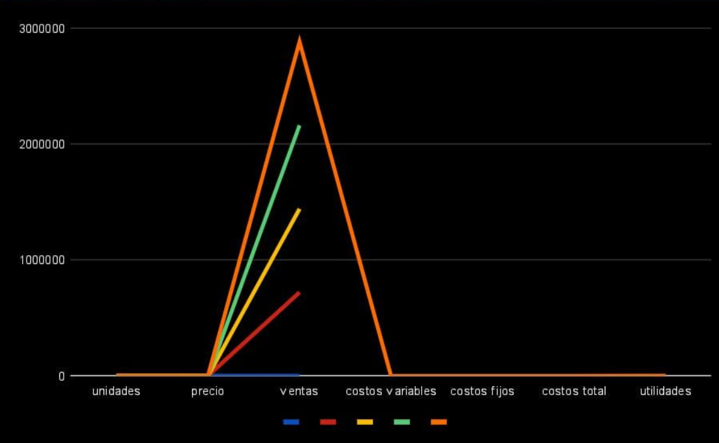
OTROS ACTIVOS | $20,997.00 | $16,185.00 | $4,812.00 | 23% | Inmuebles, planta, equipo. | $292,463 | 17.10% | $159,664 | 14.50% |  |  |  |  |  |  |  |  |  |  |  |  |  |  |  |  |  |  |  |  |  |  |  |  |  |  |  |  |  |  |  |  |  |  |  |  |  |  |  |  |  |  |  |  | Impuestos | $374,729.52 | $374,729.52 | $374,729.52 | $374,729.52
ACTIVOS FIJOS TOTALES | $428,170.00 | $256,870.00 | $171,300.00 | 40% | Plusvalia comercial | $114,710 | 6.70% | $81,021 | 7.50% |  |  |  |  |  |  |  |  |  |  |  |  |  |  |  |  |  |  |  |  |  |  |  |  |  |  |  |  |  |  |  |  |  |  |  |  |  |  |  |  |  |  |  |  | Seguridad Social | $1,892.22 | $1,892.22 | $1,892.22 | $1,892.22
ACTIVOS TOTALES | $1,710,453.00 | $1,096,624.00 | $613,829.00 | 36% | Otros activos fijos | $20,997 | 1.20% | $16,185 | 1.50% |  |  |  |  |  |  |  |  |  |  |  |  |  |  |  |  |  |  |  |  |  |  |  |  |  |  |  |  |  |  |  |  |  |  |  |  |  |  |  |  |  |  |  |  | Servicios | $15,000 | $15,000 | $15,000 | $15,000
 |  |  |  |  | Total activos fijos | $428,170 | 25% | $256,870 | 23.50% |  |  |  |  |  |  |  |  |  |  |  |  |  |  |  |  |  |  |  |  |  |  |  |  |  |  |  |  |  |  |  |  |  |  |  |  |  |  |  |  |  |  |  |  | Total de Egresos | $1,399,622 | $895,622 | $895,622 | $1,903,150 | $5,094,015
PASIVOS |  |  | VARIACION ABSOLUTA | VARIACION RELATIVA % | Total Activos | $1,708,430 | 100% | $1,094,552 | 100%
AÑO | 2023 | 2022 | 23/22 | 22/23 |  |  |  |  |  |  |  |  |  |  |  |  |  |  |  |  |  |  |  |  |  |  |  |  |  |  |  |  |  |  |  |  |  |  |  |  |  |  |  |  |  |  |  |  |  |  |  |  |  | Ingresos menos egresos | $1,147,369.51 | $446,536 | $477,771 | $1,930,495 | $4,002,170.04
PROVEDORES | $300,364.00 | $31,102.00 | $269,262.00 | 89.65% | Pasivo
GASTOS OPERATIVOS | $165,912.00 | $107,423.00 | $58,489.00 | 35.25% | Pasivo circulante
PASIVOS ACUMULADOS | $115,824.00 | $94,939.00 | $20,885.00 | 18.03% | Documentos por pagar | $300,364 | 44.40% | $31,102 | 10.20%
IMPUESTO SOBRE LA RENTA A PAGAR | $45,792.00 | $30,905.00 | $14,887.00 | 32.51% | Cuentas por pagar | $165,912 | 24.50% | $107,423 | 34.60%
PORCION CIRCULANTE DE LA DEUDA A LARGO PLAZO | $580.00 | $8,792.00 | -$8,212.00 | -1415.86% | Pasivos acumulados | $115,824 | 17.20% | $94,939 | 30.60%
PASIVOS FIJOS TOTALES | $628,472.00 | $273,161.00 | $355,311.00 | 56.54% | Impuestos sobre la renta por pagar | $45,792 | 6.80% | $30,905 | 9.90%
DEUDA A LARGO PLAZO | $29,992.00 | $25,941.00 | $4,051.00 | 13.51% | Porción circulante a la deuda a l.plazo | $580 | 0.10% | $8,792 | 2.80% |  | 1=1
IMPUESTO SOBRE LA RENTA DIFERIDA | $16,877.00 | $10,931.00 | $5,946.00 | 35.23% | Total pasivo circulante | $628,472 | 93% | $273,161 | 88.10% |  | 2=400
PASIVO NO CIRCULANTES TOTALES | $46,869.00 | $36,872.00 | $9,997.00 | 21.33% | Pasivo fijo |  |  |  |  |  | 3=800
PASIVOS TOTALES | $675,341.00 | $310,033.00 | $365,308.00 | 54.09% | Deuda a largo plazo | $29,992 | 4.40% | $25,941 | 8.40% |  | 4=1200
 |  |  |  |  | Impuesto sobre la renta | $16,877 | 2.50% | $10,931 | 3.50% |  | 5=1600
PATRIMONIO |  |  | VARIACION ABSOLUTA | VARIACION RELATIVA % | Total pasivo fijo | $46,869 | 6.90% | $36,872 | 11.90%
AÑO | 2023 | 2022 | 23/22 | 22/23 | Total Pasivos | $675,341 | 100% | $310,033 | 100%
ACCIONES PREFERENTES REDIMIBLES | $300.00 | $300.00 | $- | 0.00%
ACCIONES COMUNES AL VALOR DECLARADO | $20,876.00 | $2,874.00 | $18,002.00 | 86.23% | Patrimonio
CAPITAL EN EXCESO DEL CALOR DECLARADO | $84,681.00 | $78,582.00 | $6,099.00 | 7.20% | Acciones preferentes | $300 | 0.02% | $300 | 0.03%
UTILIDADES ACUMULADAS | $949,660.00 | $701,728.00 | $247,932.00 | 26.11% | Acciones comunes | $2,876 | 0.20% | $2,874 | 0.30%
AJUSTE POR CONVERSION DE DIVISAS | $4,428.00 | $1,035.00 | $3,393.00 | 76.63% | Capital en exceso al valor declarado | $84,681 | 8.10% | $78,582 | 10.40%
CAPITAL EN ACCION TOTAL | $1,059,945.00 | $784,519.00 | $275,426.00 | 25.98% | Utilidades acumuladas | $949,660 | 91.90% | $701,728 | 89.40%
TOTAL DE PASIVOS Y PATRIMONIO | $1,735,286.00 | $1,094,552.00 | $640,734.00 | 36.92% | Ajuste por conversion de divisas | $4,428 | 0.40% | $1,035 | 0.10%
 |  |  |  |  | Patrimonio Total | $1,033,089 | 100% | $784,519 | 100%

 |  |  |  |  | Total Pasivo + Patrimonio | $1,708,430 |  | $1,904,552

